flow
<MainActivityr>
WebViewの起動
<MainActivityr>
AmazonPayActivityに移譲
<AmazonPayActivity>
Chrome Custom Tabsを起動
<AmazonPayActivity>
Chrome Custom Tabsを起動
<AmazonPayActivity>
MainActivityに遷移先URLを設定
<MainActivity>
遷移先URLをloadするJavaScriptを起動
<AmazonPayActivity>
MainActivityに遷移先URLを設定
<MainActivityr>
遷移先URLをloadするJavaScriptを起動
<MainActivityr>
AmazonPayActivityに移譲
N
A
T
WebView内のJavaScriptから、MainActivityのメソッドを起動
Applinksにより、AmazonPayActivityが起動。
I
V
WebView内のJavaScriptから、MainActivityのメソッドを起動
intentにより、AmazonPayActivityが起動。
E

WebView
WebView
WebView
Chrome Custom Tabs
Chrome Custom Tabs
A
P
P
Applinksが発動した場合
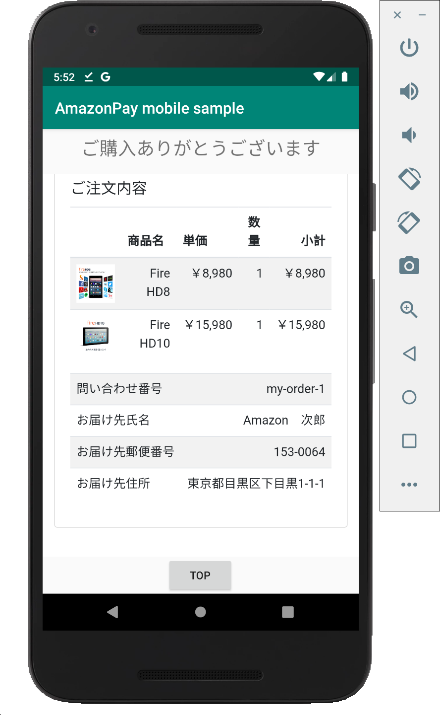
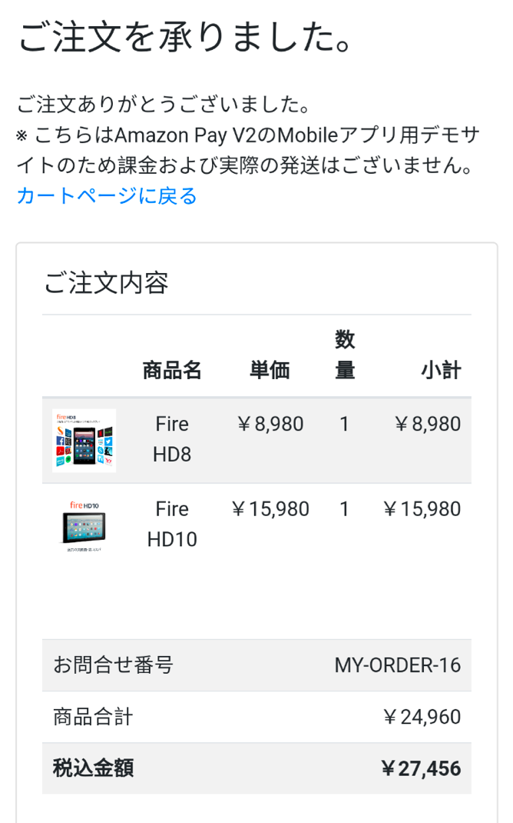
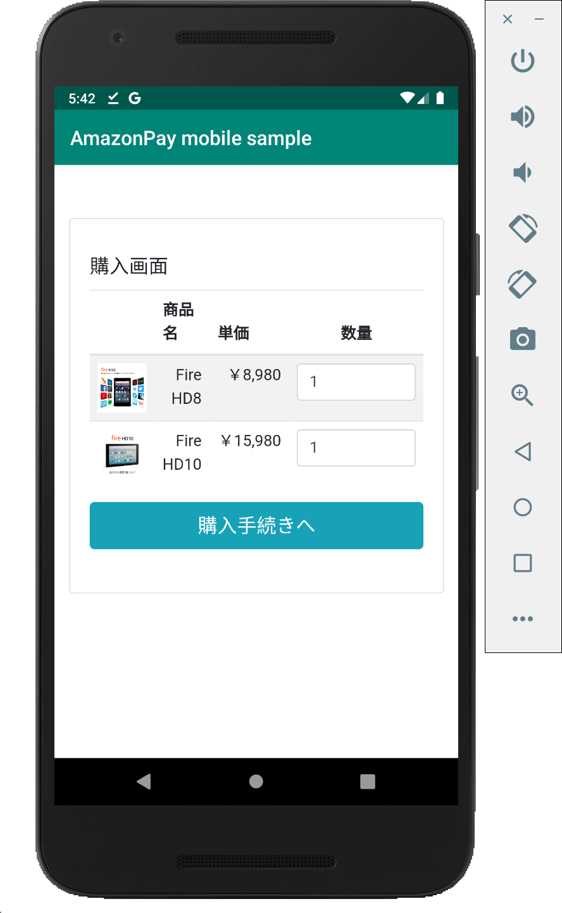
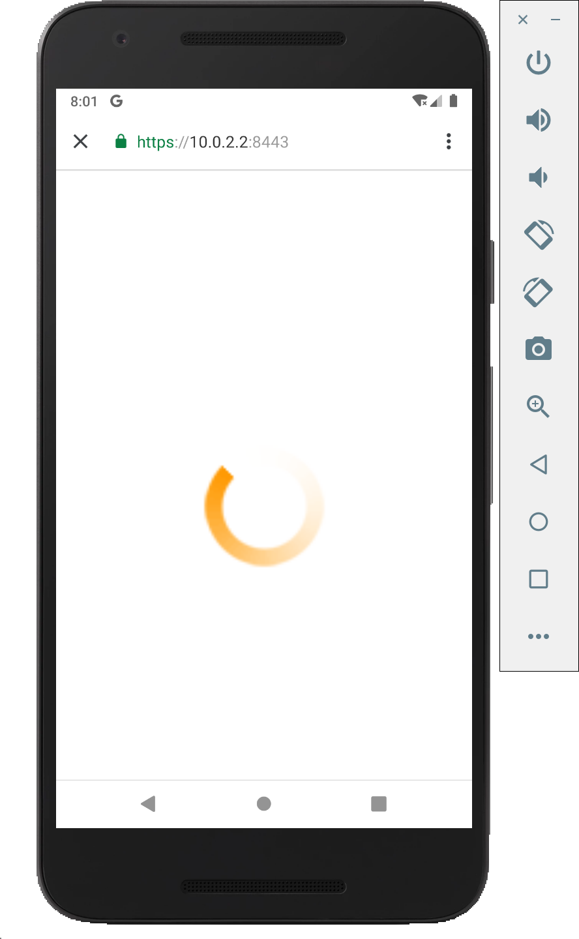
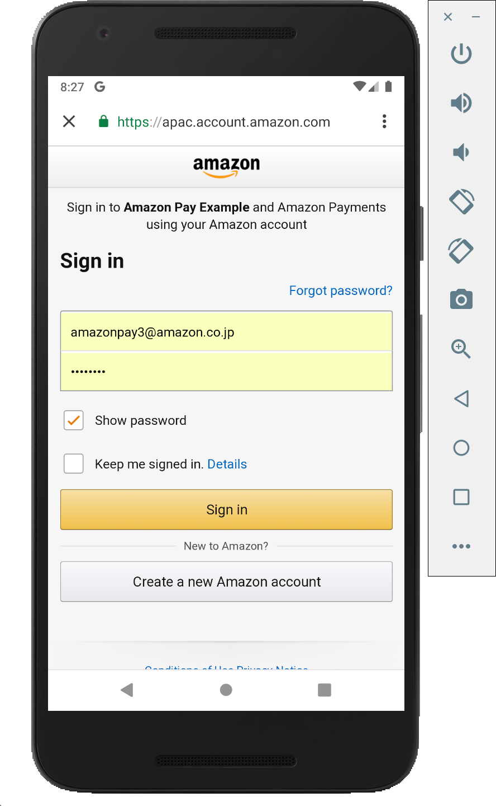
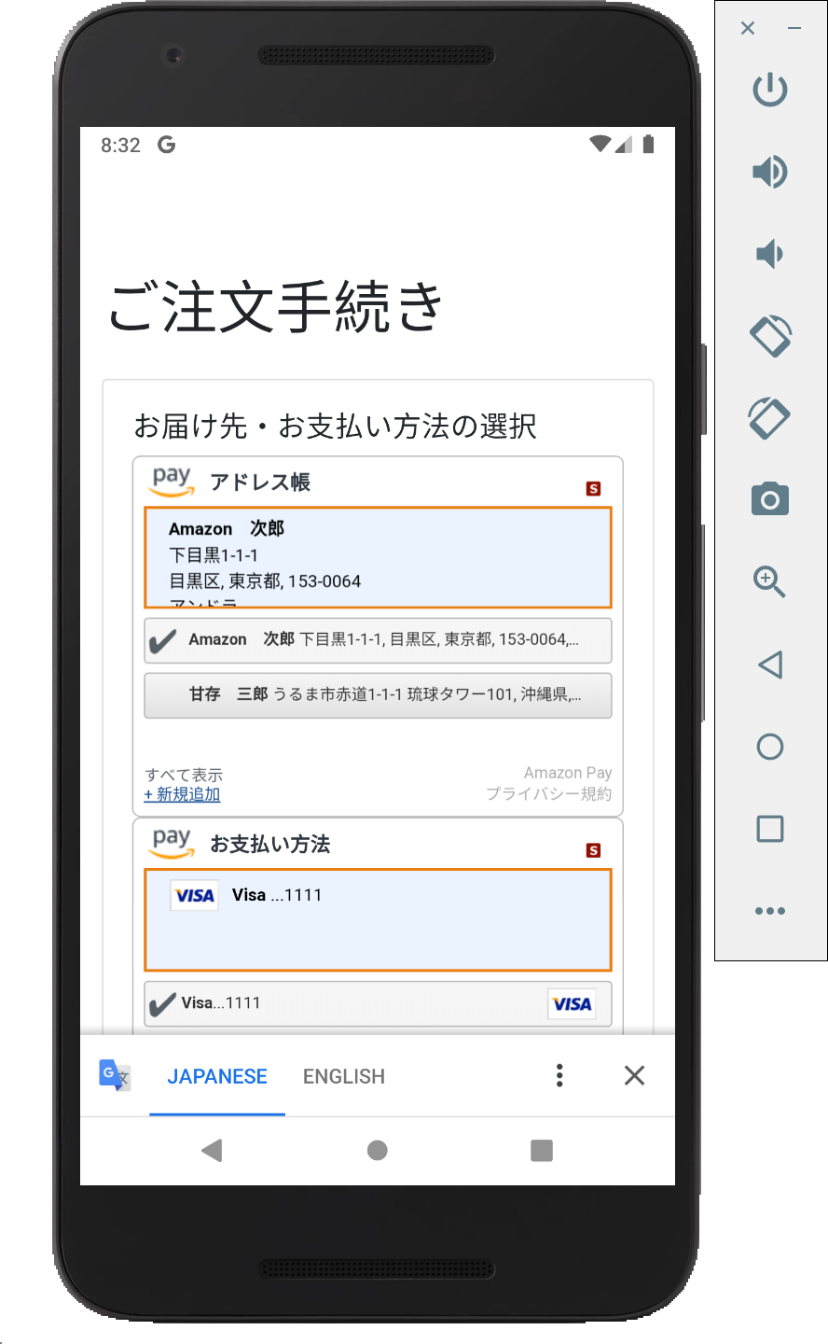
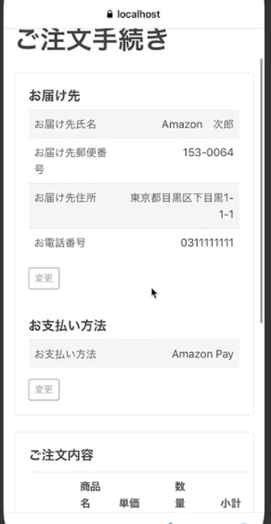
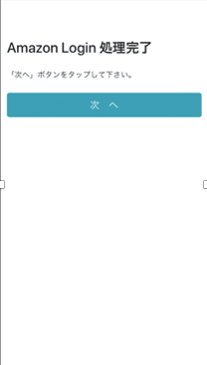
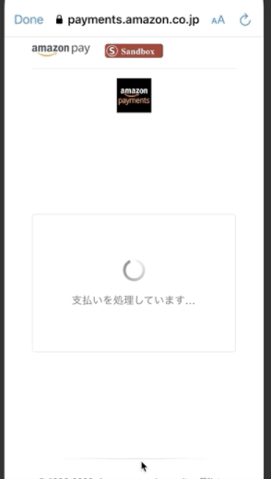
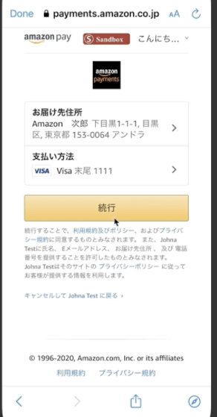
B
R
O
W
S
E
R

Applinksが発動しなかった場合、
https://localhost:3443/static/next.html
にリダイレクト

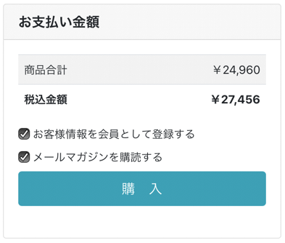

 | https://10.0.2.2:3443/sample/cart
 | にアクセス
 |  |  | 自動的にLogin画面に遷移

app.js: Cart Screen
cart.ejs
app.js: Checkout Review Screen
checkoutReview.ejs
app.js: Checkout Session Update API
app.js: App Login Screen
appLogin.ejs
app.js: Thanks Screen
thanks.ejs
S |  | https://10.0.2.2:3443/appLogin |  | https://10.0.2.2:3443/sample/checkoutReview?amazonCheckoutSessionId={id} |  | Checkout Session Update APIの | https://10.0.2.2:3443/sample/thanks
E |  | にアクセス |  |  | にアクセス | 戻り値のURLにアクセス | にアクセス
R
V
Amazon Pay APIでcheckoutSessionを取得
Amazon Pay APIでcheckoutSessionを更新
E
R

flow-fixed-signature
<App>
Secure WebViewを起動
<App>
画面を表示
N
A
T
I
V
E

Secure WebView
CookieのtokenをURLパラメタとして付与
A
P
P

B
R
O
W
S
E
R

Appから渡されたtokenを、Cookieに設定

 |  | 自動的にLogin画面に遷移

checkoutReviewReturnUrlには「/static/next.html」を指定
app.js: App Login Screen
appLogin.ejs
S | https://10.0.2.2:3443/appLogin
E | にアクセス
R
V
E
R

